3. Flow
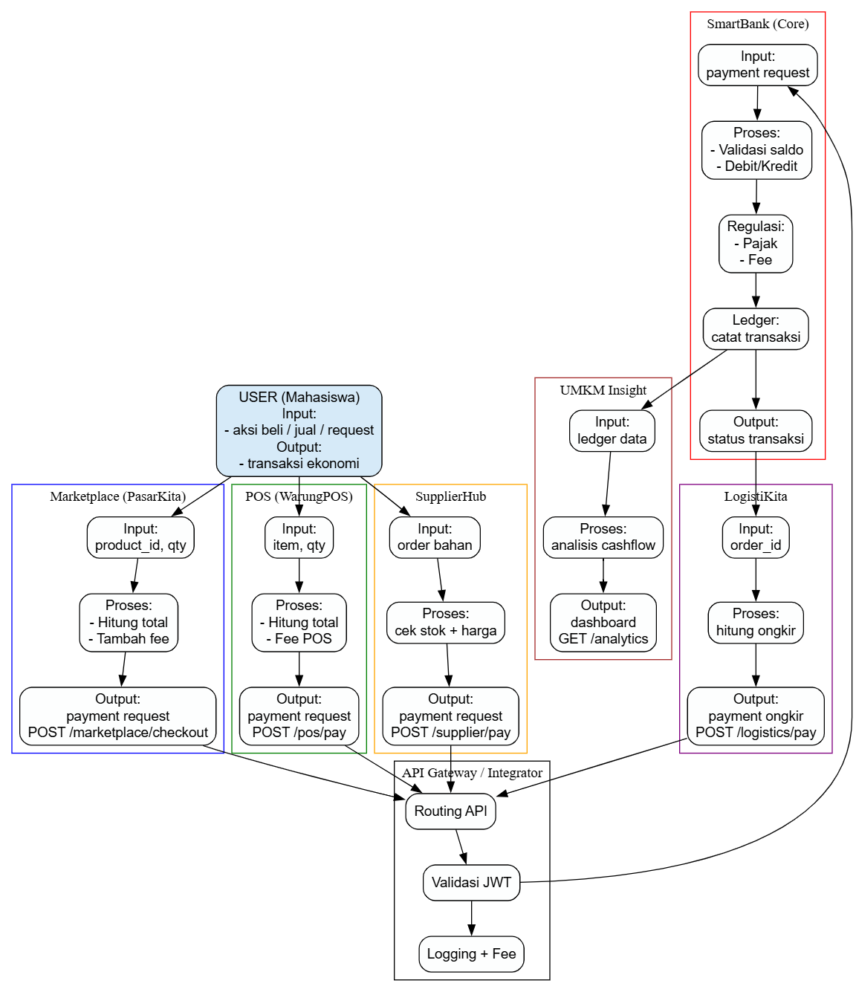
ALUR KERJA DAN INTEGRASI EKOSISTEM
SKEMA TUGAS BESAR MATA KULIAH RPL 2
Dosen | M. Yusril Helmi Setyawan, S.Kom., M.Kom.

